Feuil1
TEL 06 11 69 60 03-www.phytoquantique.fr | 2023 | BON DE PRESCRIPTION / COMMANDE |  |  |  | DESIGNATION | CONT | GAL | TTC | QT | TOTAL | RB2022
DESIGNATION | CONT | GAL | TTC | QT | TOTAL | MSA BETULA VERRUCOSA Bourgeons Bouleau verruqueux | 50 | ML | 18.40 |  | -
ALLERSOL NEW 33 g Blisters 60 Comp. | 60 | C | 29.90 |  | - | MSA CARPINUS BETULUS Charme commun | 50 | ML | 18.40 |  | -
AMENOSOL B | 50 | ML | 21.90 |  | - | MSA CASTANEA VESCA Chataigner | 50 | ML | 18.40 |  | -
ANSITOL HS 121 (ASITOL) | 50 | ML | 24.90 |  | - | MSA CEDRUS LIBANI Cèdre de l'Atlas / du Liban | 50 | ML | 18.40 |  | -
ARCTIUMSOL Alcool 30 % vol | 100 | ML | 29.90 |  | - | MSA CORYLUS AVELLANA Noisetier | 50 | ML | 18.40 |  | -
ATROSOL (ARTROSOL) | 50 | ML | 24.75 |  | - | MSA CRATAEGUS OXYACANTHA Aubépine | 50 | ML | 18.40 |  | -
BETAMIX PLUS 80 C 104 g | 80 | C | 32.90 |  | - | MSA FAGUS SYLVATICA Hêtre commun | 50 | ML | 18.40 |  | -
CAPITIS | 50 | ML | 24.40 |  | - | MSA FICUS CARICA Figuier | 50 | ML | 18.40 |  | -
CLIMASOL gouttes | 50 | ML | 25.00 |  | - | MSA FRAXINUS EXCELSIOR Frêne | 50 | ML | 18.40 |  | -
COLERIL PLUS tablettes Blisters | 30 | C | 29.90 |  | - | MSA JUGLANS REGIA Noyer | 50 | ML | 18.40 |  | -
CORDIASOL | 50 | ML | 24.90 |  | - | MSA JUNIPERUS COMMUNIS Genévrier | 50 | ML | 18.40 |  | -
DEFENSOL gouttes (HS 122 DEFESOL) | 50 | ML | 27.90 |  | - | MSA LINFA DI BETULA Sève de Bouleau | 50 | ML | 18.40 |  | -
DIFLOR PLUS 11,04 g - BLISTER 24 cps | 24 | CAPS | 24.90 |  | - | MSA OLEA EUROPEA Olivier | 50 | ML | 18.40 |  | -
DIMAGRET 48 gr 80 Comp.(ANANAS COMP.) | 80 | C | 33.40 |  | - | MSA PINUS MONTANA Pin des montagnes | 50 | ML | 18.40 |  | -
DISBIODREN RE 1/40 50 ML GOUTTES | 50 | ML | 24.90 |  | - | MSA PRUNUS AMYGDALUS Amandier | 50 | ML | 18.40 |  | -
DRAINIL*Drainant sans alcool"" Bardana Comp." | 100 | ML | 21.90 |  | - | MSA PRUNUS SPINOSA Prunelier | 50 | ML | 18.40 |  | -
ENZYSOL 24 g 60 Comp. | 60 | C | 28.90 |  | - | MSA QUERCUS PEDUNCOLATA Chêne | 50 | ML | 18.40 |  | -
EPASOL gouttes HS 119 | 50 | ML | 25.00 |  | - | MSA RIBES NIGRUM Cassis | 50 | ML | 18.40 |  | -
GASTROSOL gouttes | 50 | ML | 21.90 |  | - | MSA ROSA CANINA Eglantier | 50 | ML | 18.40 |  | -
GYMNESOL Tab-19,20 g Blisters 24 | 24 | C | 14.90 |  | - | MSA ROSMARINUS OFFICINALIS Romarin officinal | 50 | ML | 18.40 |  | -
GYMNESOL Tab-38,40 g Blisters 48 | 48 | C | 25.50 |  | - | MSA RUBUS FRUCTICOSUS Mûrier | 50 | ML | 18.40 |  | -
HERBOSOL C | 60 | C | 22.50 |  | - | MSA RUBUS IDAEUS Framboisier | 50 | ML | 18.40 |  | -
HERBOSOL C PLUS BLISTER | 60 | C | 24.90 |  | - | MSA SEQUOIA GIGANTEA Sole Luna Sequoia G. | 50 | ML | 18.40 |  | -
IALURASE PLUS Tab 52,8 g Blisters | 48 | C | 41.90 |  | - | MSA TILIA TOMENTOSA Tilleul argenté | 50 | ML | 18.40 |  | -
IMMUNOSOL 36 COMP - 30,6 g Blisters | 36 | C | 33.00 |  | - | MSA VACCINIUM MYRTILLUS Myrtiller | 50 | ML | 18.40 |  | -
K 2 SOL 19,2 g 48 Caps-Gastro Resistance(V.K2)100 mcg 133% AJR/C. | 48 | C | 37.20 |  | - | MSA VACCINIUM VITIS IDAEA Airelle rouge | 50 | ML | 18.40 |  | -
LIQUISOL 20 Sachets de 4 gr IT.. | 80 | G | 25.70 |  | - | MSA VITIS VINIFERA Vigne rouge | 50 | ML | 18.40 |  | -
MAGSOL 5 PLUS Tab 39 g Blisters | 60 | C | 29.90 |  | - | NEVROSOL gouttes | 50 | ML | 21.90 |  | -
MANNOSYL NEW 24 Cpr 26,40 | 24 | C | 29.50 |  | - | OLEA D3 Max 20 ml-env 600 Gouttes-1000 UI=25 mcg/Goutte | 20 | ML | 20.90 |  | -
METEORSOL 33 g Blisters 60 Cpr | 60 | C | 27.90 |  | - | PROINF gouttes | 50 | ML | 25.90 |  | -
MINERALSOL 50 ml gouttes HS 126 (Mineralsol) | 50 | ML | 25.00 |  | - | PROLAVER 36 gr. 60 Comp. Blisters | 60 | C | 30.90 |  | -
MIOSOL 20 Comp. 10 g BLISTER->épuisement stock | 20 | C | 18.20 |  | - | PROSIL 18,72 g Blisters | 36 | C | 24.90 |  | -
MIOSOL 60 Comp. 30 g BLISTER | 60 | C | 31.00 |  | - | PULMOSOL Gouttes | 50 | ML | 26.90 |  | -
MSA ABIES PECTINATA Sapin argenté | 50 | ML | 18.40 |  | - | RELAXSOL | 100 | ML | 26.50 |  | -
MSA ACER CAMPESTRIS Erable champêtre | 50 | ML | 18.40 |  | - | RINOPLUS | 50 | ML | 21.90 |  | -
MSA AESCULUS HIPPOCASTANUM Marronnier d'Inde | 50 | ML | 18.40 |  | - | RUSCUSOL Gouttes | 50 | ML | 25.00 |  | -
MSA ALNUS GLUTINOSA Aulne glutineux | 50 | ML | 18.40 |  | - | SEDASOL | 60 | C | 27.90 |  | -
MSA AMPELOPSIS WEITCHII Vigne vierge | 50 | ML | 18.40 |  | - | SULFONIL 60cps 42 g Blister | 60 | C | 26.90 |  | -
MSA BETULA PUBESCENS Bourgeons Bouleau blanc | 50 | ML | 18.40 |  | - | SURCORTEX Gouttes | 50 | ML | 26.90 |  | -
 | Sous total page 1 |  |  |  | - |  | Sous total page 2 |  |  |  | -
DESIGNATION | CONT | GAL | TTC | QT | TOTAL | Bon de prescription / Bon de commande |  |  |  |  | 2023
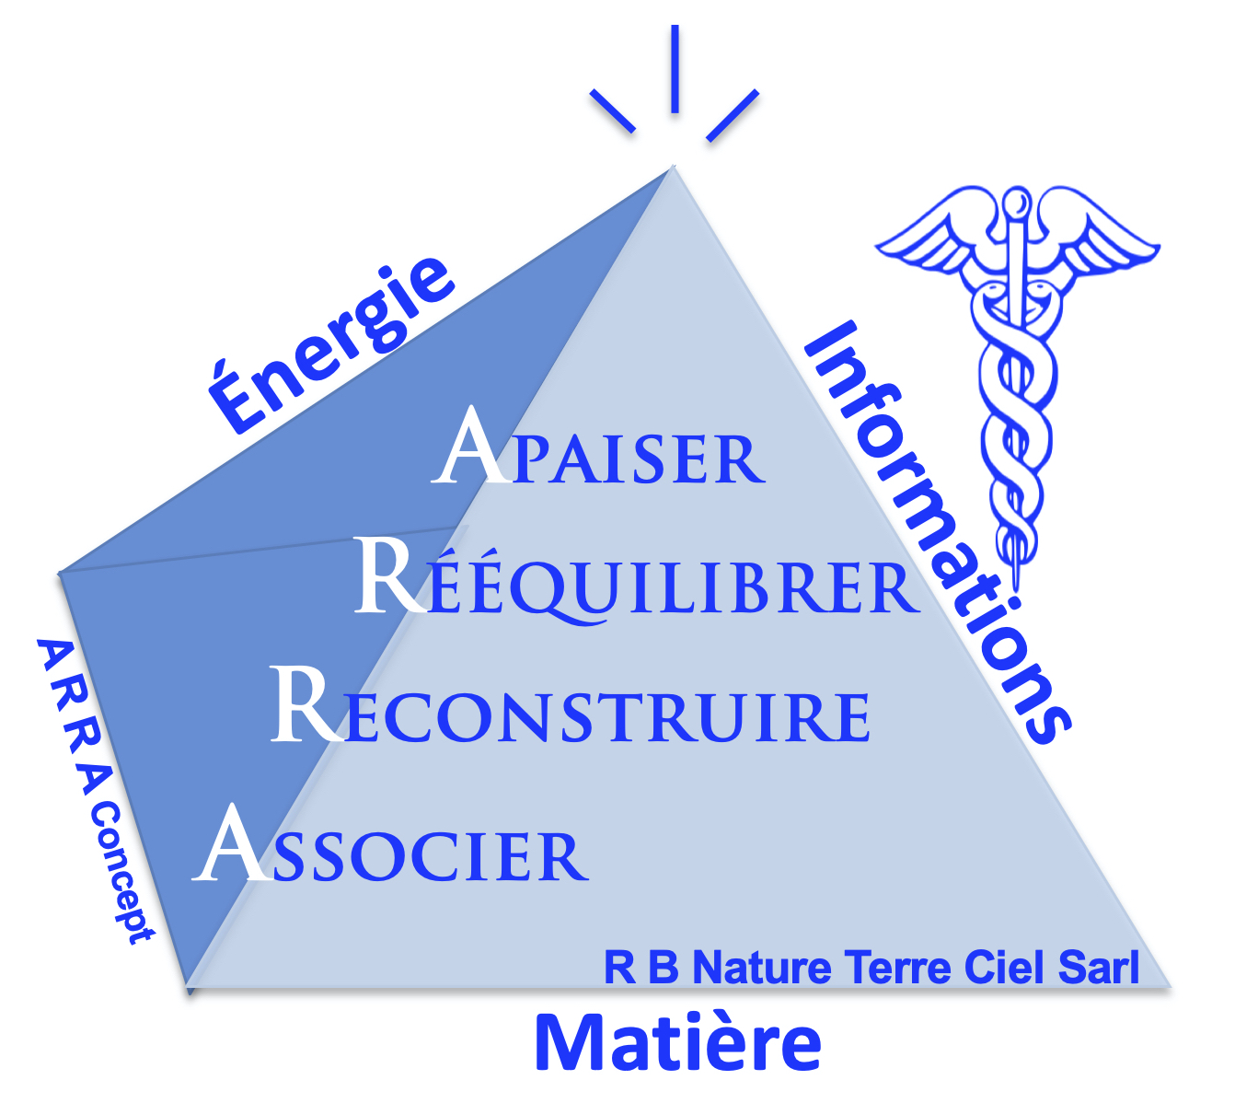
TONIXOL Gouttes HS128 | 50 | ML | 24.90 |  | -
TSA ECHINACEA ANGUSTIFOLIA 55 % Alcool | 50 | ML | 21.50 |  | -
TSA ELEUTHEROCOCCUS SENTICOSUS 55 % Alcool | 50 | ML | 21.50 |  | -
TSA GINKGO BILOBA 55 %Alcool | 50 | ML | 21.50 |  | -
TSA HYPERICUM PERFORATUM (Millepertuis) | 50 | ML | 21.50 |  | -
TSA PANAX GINSENG 33 % Alcool | 50 | ML | 21.50 |  | -
TSA PROPOLIS 70 % Alcool | 50 | ML | 21.50 |  | - | Produits Herboplanet |  |  | Silicium Organique
TSA SALVIA OFFICINALIS (Sauge Officinale) 55 % Alcool | 50 | ML | 21.50 |  | - | Élaborés en Italie par |  |  | Élaboré en Belgique
ULCE GEL | 40 | ML | 24.80 |  | - | Le Laboratoire Herboplanet |  |  | par le laboratoire
VARIXOL B Gouttes. BE-2 | 50 | ML | 21.90 |  | - | www.herboplanet.eu/fr |  |  | Soles Mundi
VITIS COMP.HS 214 | 50 | ML | 21.90 |  | -
Gemme BLU SAPPHIRE R.C.Violet - Saturne (Lithotherapie) | 10 | ML | 24.90 |  | - | Le concept A R R A © Tous droits réservés
Gemme CAT'S EYES. R.C.Infrarouge (Lithotherapie) | 10 | ML | 24.90 |  | - | 1 / Apaiser pour soulager rapidement |  | 1 / Matière : Physiologie
Gemme DIAMOND. R.C.Indigo - Venus - Jupiter (Lithotherapie) | 10 | ML | 24.90 |  | - | 2 / Reconstruire les tissus abimés |  | 2 / Énergétique : Symptômes, Méridiens….
Gemme EMERALD. R.C.Vert - Mercure (Lithotherapie) | 10 | ML | 24.90 |  | - | 3 / Rééquilibrer le Terrain pour prévenir les récidives |  | 3 / Informationnel : Stress, émotions
Gemme HESSONITE. R.C.Ultra Violet - Lune (Lithotherapie) | 10 | ML | 24.90 |  | - | 4 / Associer le patient vers l'autonomie
Gemme PEARL. R.C.Orange - Lune (Lithotherapie) | 10 | ML | 24.90 |  | - | Vos ccordonnées d'expedition du colis :
Gemme RED CORAL. R.C.Jaune - Mars - (Lithotherapie) | 10 | ML | 24.90 |  | - | NOM - PRENOM
Gemme RUBY. R.C.Rouge - Soleil - Mars - Or (Lithotherapie) | 10 | ML | 24.90 |  | -
Gemme YELLOW SAPHIR R.C.Bleu - Jupiter -. (Lithotherapie) | 10 | ML | 24.90 |  | - | ADRESSE LIVRAISON
Or Alchimique ALBA CELESTA Yin Yang | 10 | ML | 52.00 |  | -
Or Alchimique AURUM 10 Yang x10 Ck 7 | 10 | ML | 48.00 |  | - | CODE POSTAL
Or Alchimique AURUM ALBA Yin Ck 6 | 10 | ML | 48.00 |  | - | VILLE
Or Alchimique AURUM CELESTA Yang Ck 7 | 10 | ML | 31.00 |  | -
SILICIUM ORGANIQUE BUVABLE Si+ Soles Mundi | 750 | ml | 24.99 |  | - | Mail :
SILICIUM BUVABLE Si+ Duo 2X750 ML Soles Mundi | 2X750 | ml | 39.99 |  | -
Sarl R B Nature Terre Ciel - ROGER BORGHIERO
SILICIUM BUVABLE Si+ Tripack 3X750 ML (En période promo) | 3X750 (*) | ml | 49.99 |  | - | TELEPHONE
93 Avenue George V - "Le Chevreuse" - 06000 Nice
RCS Nice 505 006 759 - APE : 4619 B
TVA : FR 84 505 006 759 - Siret : 505 006 759 000 37
GEL SOS DERMO-(Répparateur/Peau)-Soles Mundi 75 ML | 75 | ML | 16.68 |  | -
GEL SOS DOULEURS-(Articulations) - Soles Mundi-75 ML | 75 | ML | 16.68 |  | -
(*) Trio 3 x 750 en période promo uniquement |  |  |  |  | -
 |  |  |  |  | -
 |  |  |  |  | - | Commande par telephone au 06 11 69 60 03 - Possibilité de régler par CB ou par Paypal
 |  |  |  |  | - | Mail : r.borghiero@gmail.com
 | Sous total page 3 |  |  |  | - | Prescripteur / conseil :
Recapitulatif Page 1 |  |  |  |  | -
Recapitulatif Page 2 |  |  |  |  | -
 | Total page 1 + 2 + 3 |  |  |  | -
rb.nature.terre.ciel@gmail.com Tel : 06 11 69 60 03 www.phytoquantique.fr
FRAIS DE PORT (Participation à l'envoi colissimo) |  |  | 7.00 |  | -
TOTAL GENERAL ….CHEQUE A LIBELLER et à ENVOYER à : |  |  |  |  | -
SARL R B NATURE - Roger Borghiero - Le Chevreuse - 93 Avenue George V - 06000 NICE |  |  |  |  |  | Prix publics indicatifs,non contractuels susceptibles de modifications.

